Sayfa1
 | KALİTE KONTROL BÖLÜMÜ

R43 PARÇALANMA TESTİ RAPORU
KAYNAK TEST KAYDI — YÖNTEM DOĞRULAMASI BEKLİYOR
PARÇA BİLGİLERİ
Parça Adı | DUCATO 1. Yan Sağ Cam | Parça No | DCT.01.600.011
Test Tarihi | 2026-05-07 | Referans Standardı | ECE R43
Üretim Tarihi | 2026-05-07 | Cam Kalınlığı (mm) | 4mm

TEST YÖNTEMİ
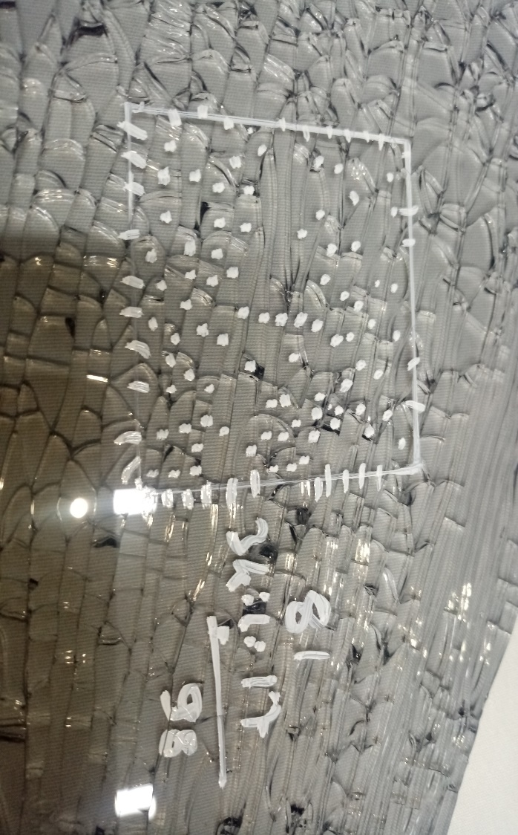 |  | 1. Parça kenarları bantlanarak cam parçalarının dağılması önlendi.
 |  | 2. Köşegenlerin kesişim noktası merkez alınarak yarıçapı 7,5 cm olan bir daire çizildi (bu alan kalite yönetmeliği gereği değerlendirme dışı tutulur).
 |  | 3. Parça, merkez noktasından kırılarak parçalandı.
 |  | 4. Parçalanan cam üzerinde 5×5 cm'lik kare seçildi; karenin içindeki parçacıklar tam sayıldı, kenar üzerindekiler sayılıp 2'ye bölündü ve ikisi toplanarak toplam parçacık sayısı hesaplandı.

Ölçüm No | Parçacık Sayısı | Min. Gereksinim (ECE R43) | Sonuç
1 | 98 | ≥ 40 parçacık | Pozitif
2
3

GENEL DEĞERLENDİRME
Test Genel Sonucu | ☐ KABUL ☐ RED

TESTİ YAPAN KİŞİ |  |  | TESTİ ONAYLAYAN KİŞİ

Kalite Mühendisi |  |  | Kalite AR-GE Müdürü
Kaan YAZICI |  |  | Zafer BİLGİ

İsim - İmza |  |  | İsim - İmza

Kaynak yöntem ve sonuçlar korunmuştur. Kırma noktası, cam sınıfı ve tüm UN R43 kriterleri doğrulanmadan uygunluk/sevkiyat kararı verilemez.

